Sheet1
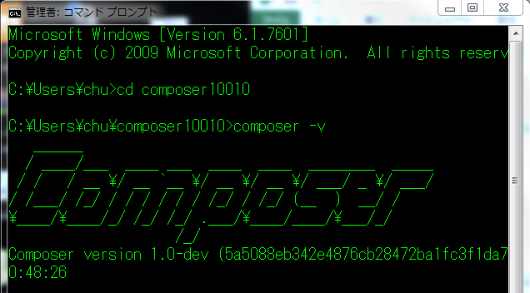
 |  | Composerセットアップ
 |  |  | chu=[YourACC]
1番 | PATH:C:\Users\chu\の直下に、「composer10010」フォルダーを作成する

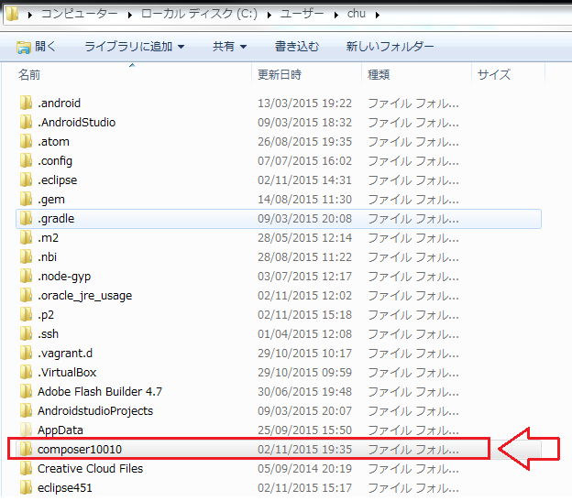

2番 | PATH: C\User\chu\php5615の直下の、php.ini-developmentファイルをコピーする |  |  | ※「php.ini」は元々ない。

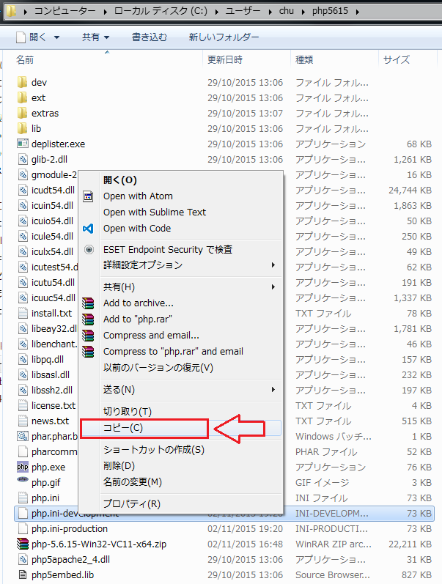

3番 | コピーしたファイルを貼り付ける

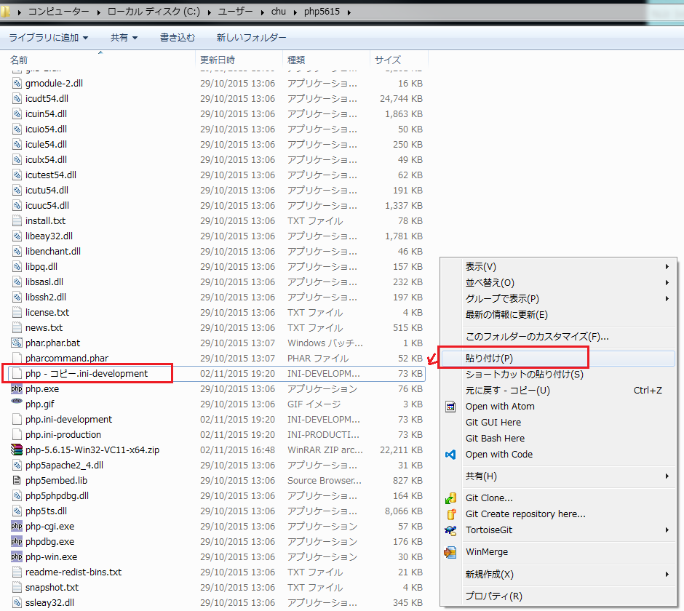

4番 | 貼り付けたファイルの名前を「php.ini」に変更する

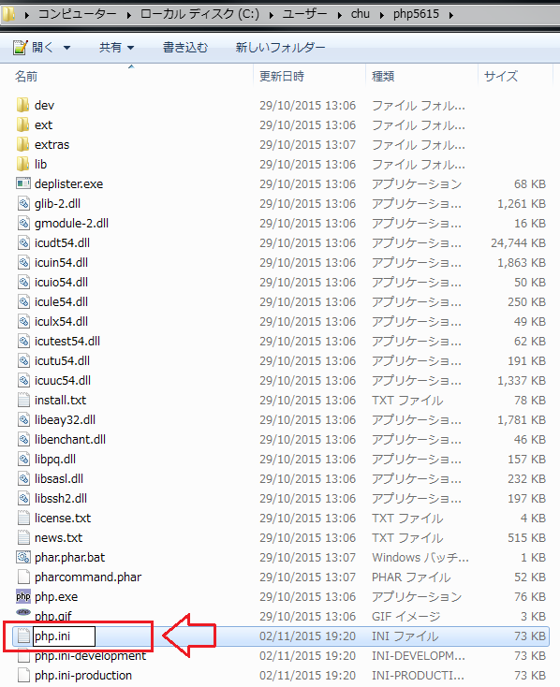

5番 | php.iniファイルを、テキストエディターで変更する

 | ;extension=php_openssl.dll ⇒ extension=ext/php_openssl.dll

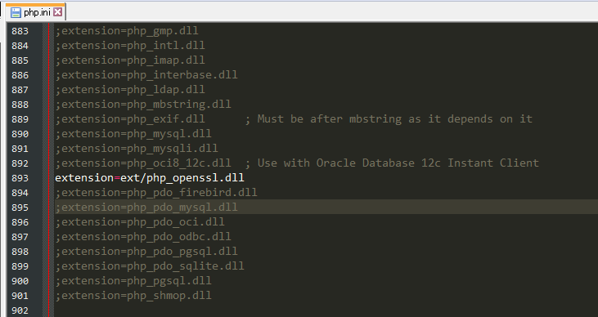

6番 | Windows コマンド で設定する

 | ①ステップ１: PATH: C:\Users\chu\composer10010に入る
 | ②ステップ２: 入ったらここでComposerをコマンドでダウンロードする
 |  | コマンド：C:\User\chu\php5615\php.exe -r "readfile('https://getcomposer.org/installer');" | C:\User\chu\php5615\php.exe

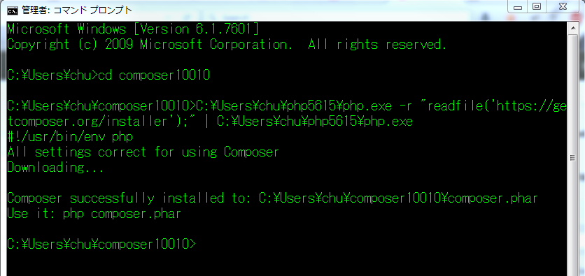

 | ③コマンドを実行した後、「C:\Users\chu\composer10010」のファイルを確認する

７番 | 「C:\Users\chu\composer10010」の直下に「composer.bat」ファイルを作成する

 | Notepad++と言うもののテキストエディターで新しいファイルを作成する

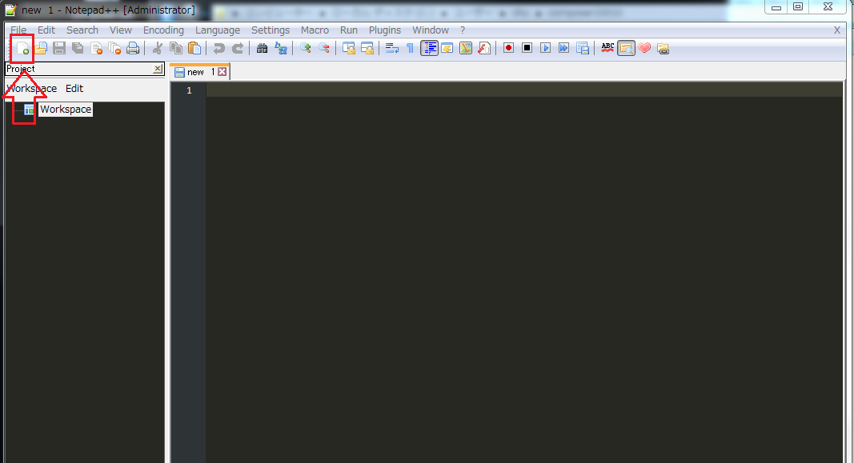

８番 | ファイルの内容を入力する

９番 | 「.bat」ファイルの名前を設定し、保存する

 | キーボードで「Ctrl + C」でファイルを保存する
 |  | ①フォルダーを選択する

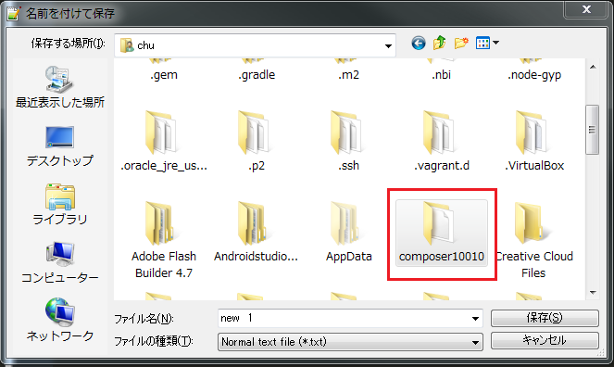

 |  | ②ファイルの名前を設定する

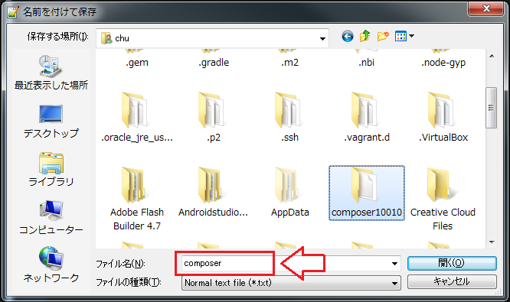

 |  | ③ファイルの保存タイプを選択する

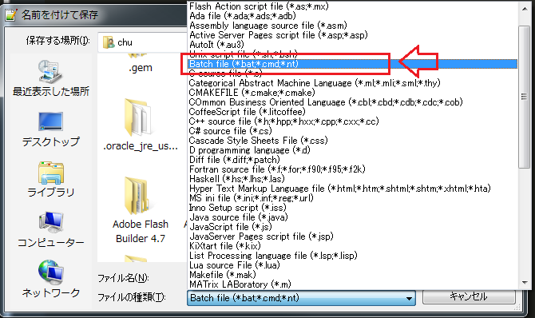

 |  | ④ファイルを保存する

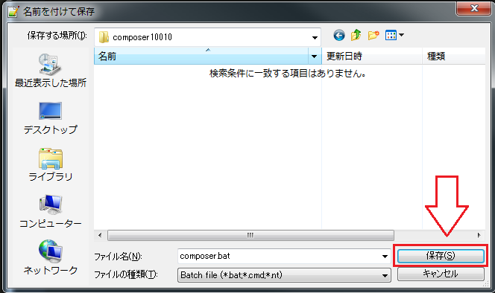

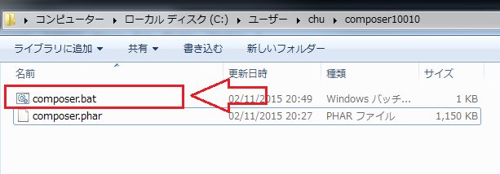

10番 | コマンドでComposerを実行する

 | "composer -v"

